KAPAK
Türkiye Atletizm Federasyonu
Kastamonu Atletizm İl Temsilciliği

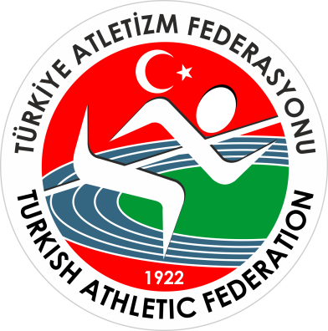

KROS İL BİRİNCİLİĞİ YARIŞMALARI

 | Kastamonu

Yarışma Adı : | KROS İL BİRİNCİLİĞİ YARIŞMALARI
Mesafe : | 2 km.
Kategori : | Genç Kızlar B
Yarışmanın Yapıldığı İl : | Kastamonu
Yarışma Tarihi : | 2025-11-21 10:00:00
Katılan Sporcu Sayısı : | 7
Katılan Takım Sayısı : | -
Hava Durumu ve Sıcaklığı: | °C
Yarışma Yeri : | YOL KONAK - İZCİLİK

